検証物７
朝一のデータマスク処理の場合
シェル実行前：
本番NASダンプファイルバックアップPATH
/ext/TDC_DMP/HONBAN/KJN/ASAITI
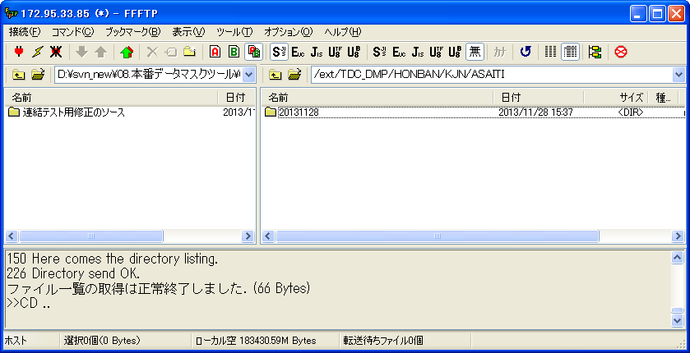

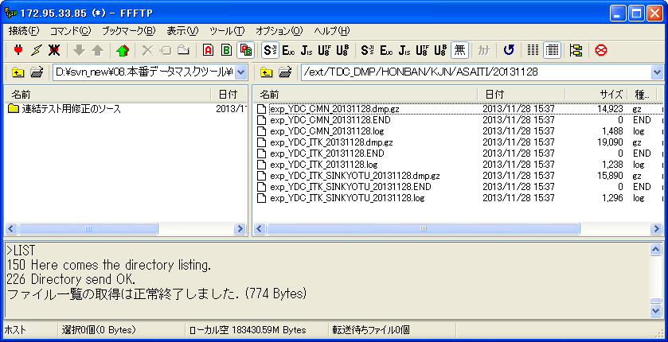

朝一のマスク済みDMP公開場所
/share/TDC_DMP/MASKDB/KJN/ASAITI
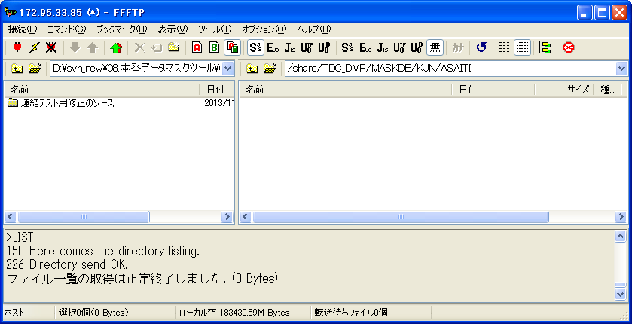

シェル実行：
共通データ
sh Past_KJ_Mask.sh 0 0 1
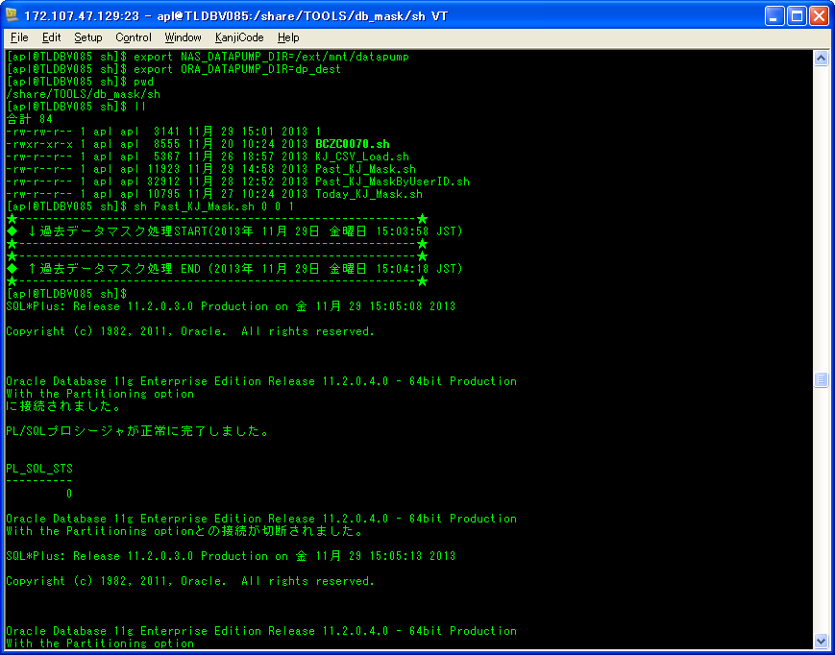

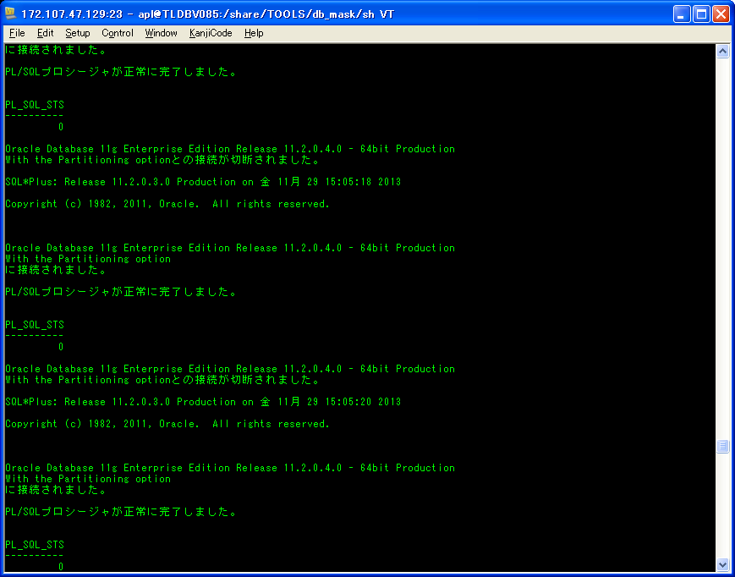

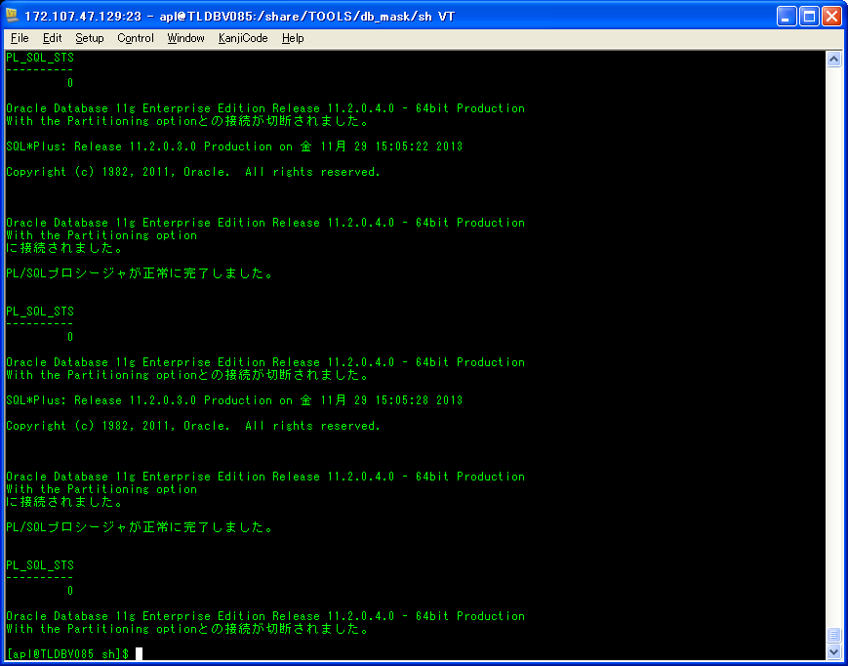

会社別データ
sh Past_KJ_Mask.sh 1 1 1
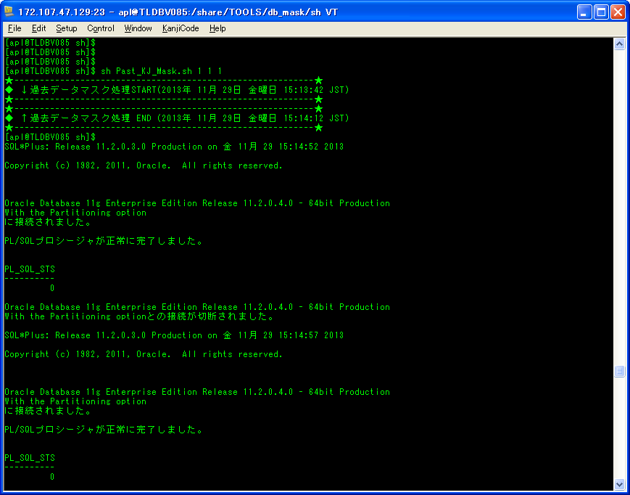

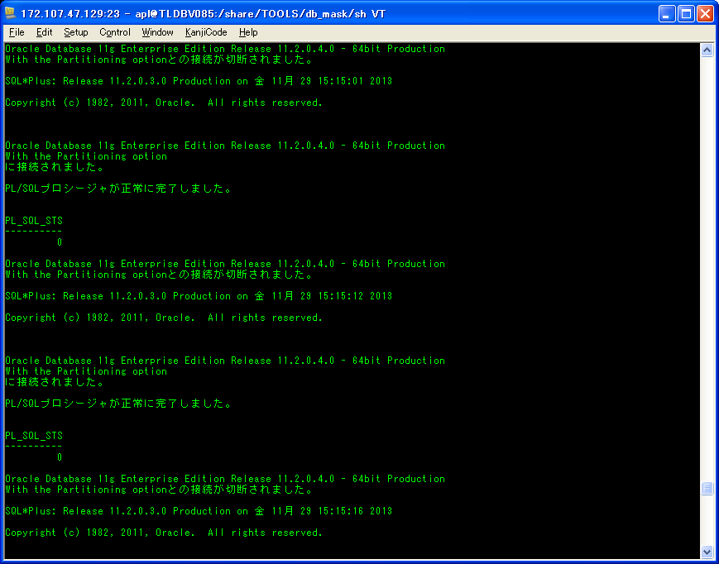

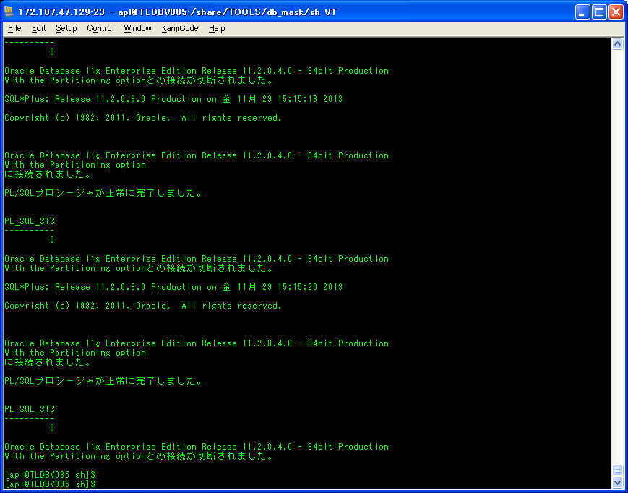

シェル実行後：
/share/TDC_DMP/MASKDB/KJN/ASAITI/20131128
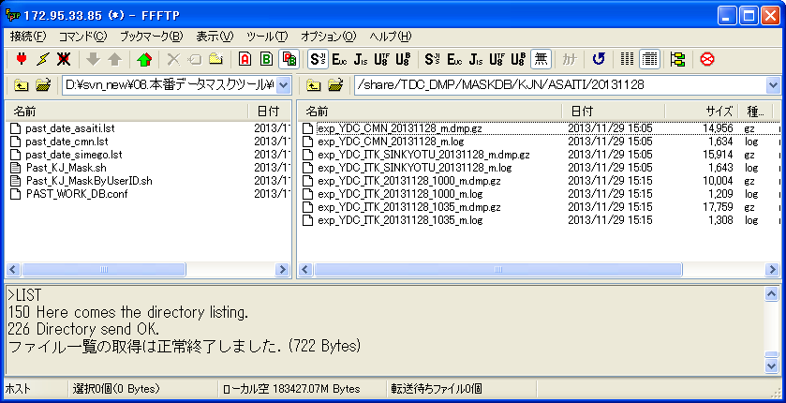

朝一共通、朝一会社別の
ダンプファイルを生成すること

検証物８
締め後のデータマスク処理の場合
シェル実行前：
/ext/TDC_DMP/HONBAN/KJN/SIMEGO
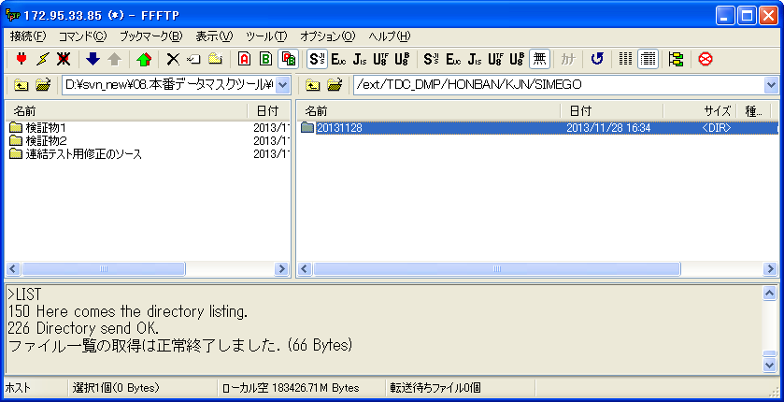

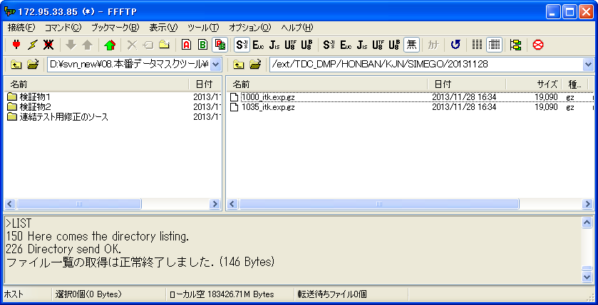

締め後のマスク済みDMP公開場所
/share/TDC_DMP/MASKDB/KJN/SIMEGO
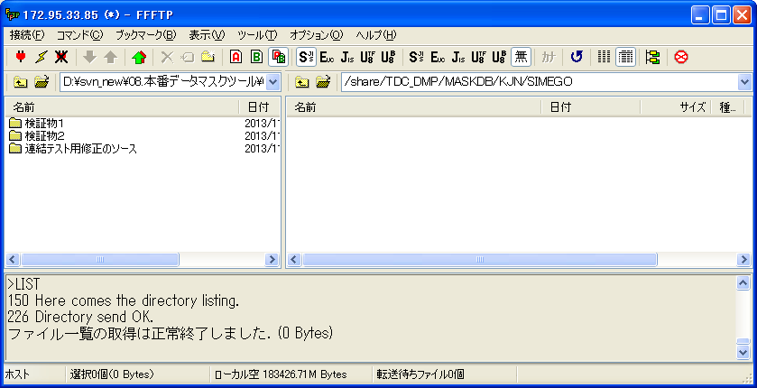

シェル実行：
sh Past_KJ_Mask.sh 2 2 1
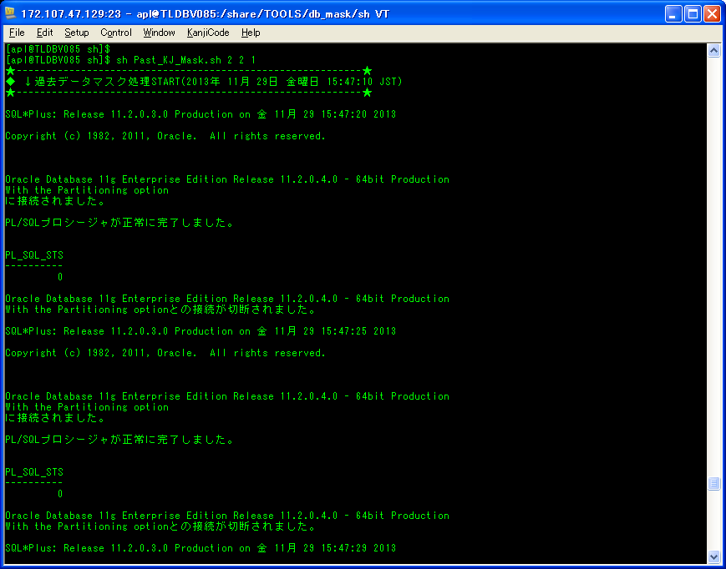

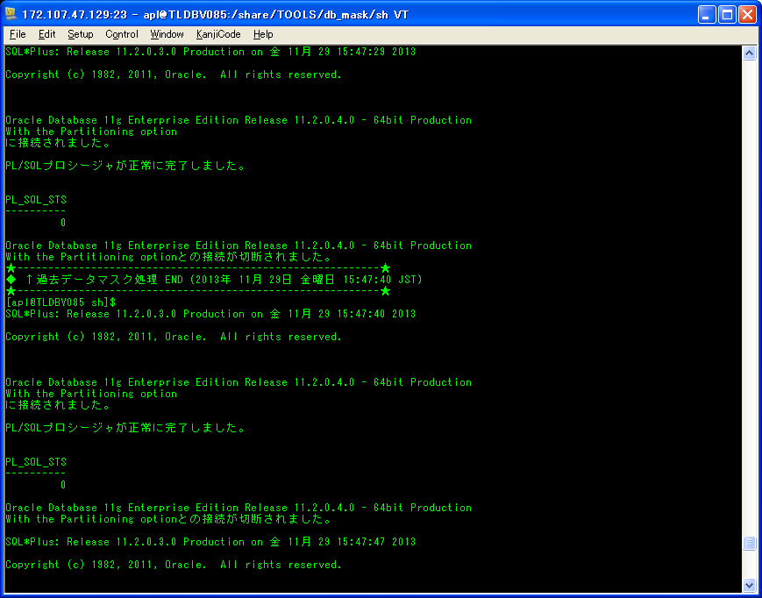

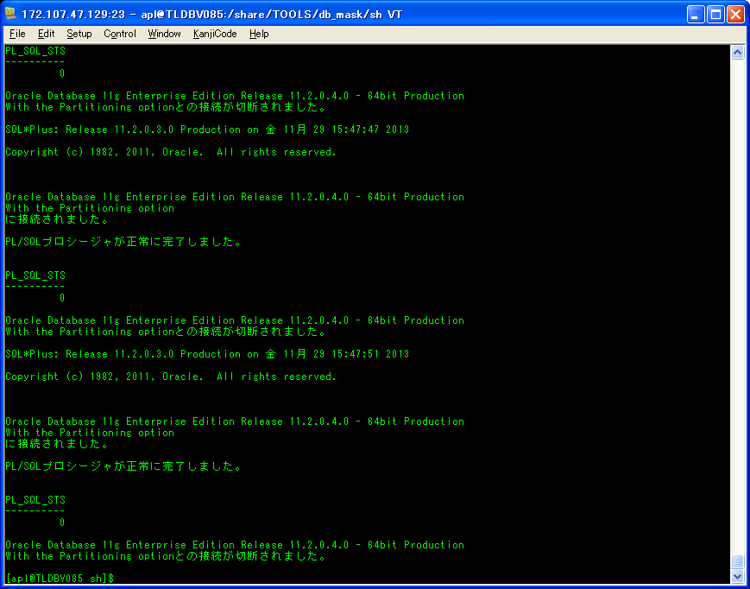

シェル実行後：
/share/TDC_DMP/MASKDB/KJN/SIMEGO/20131128
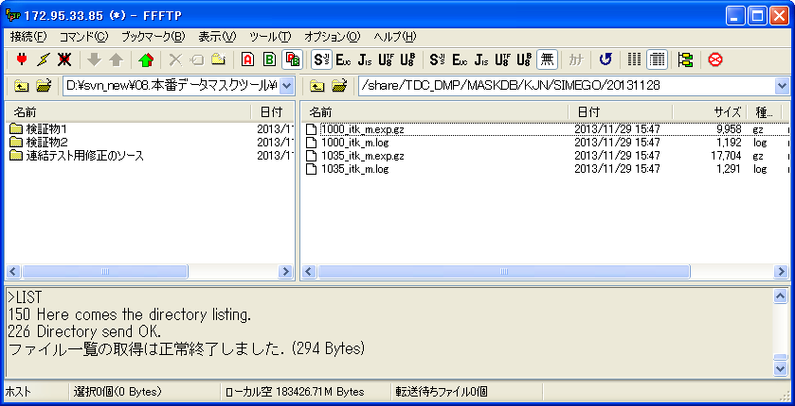

ダンプファイルを生成すること

検証物９
シェル実行前：
①基準系朝一 |  | ②基準系締め後
転送元フォルダー： | /share/TDC_DMP/MASKDB/KJN/ASAITI | 転送元フォルダー： | /share/TDC_DMP/MASKDB/KJN/SIMEGO
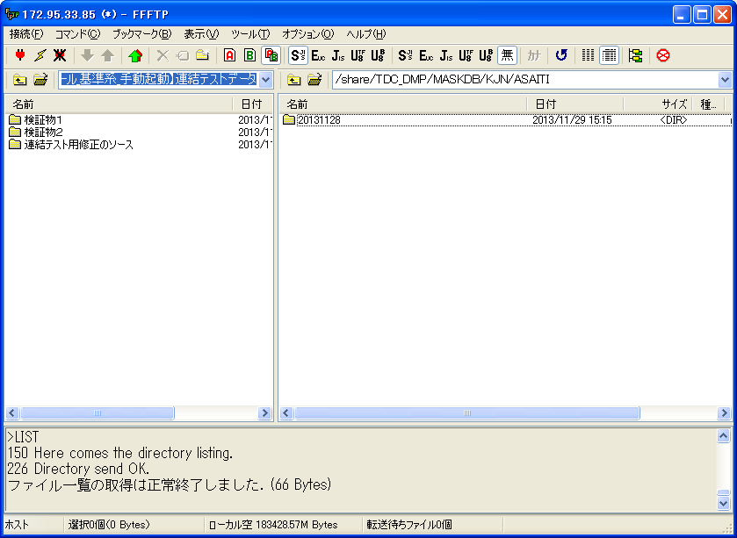
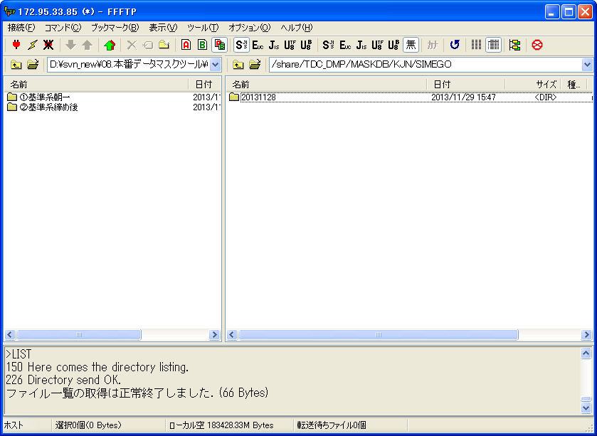

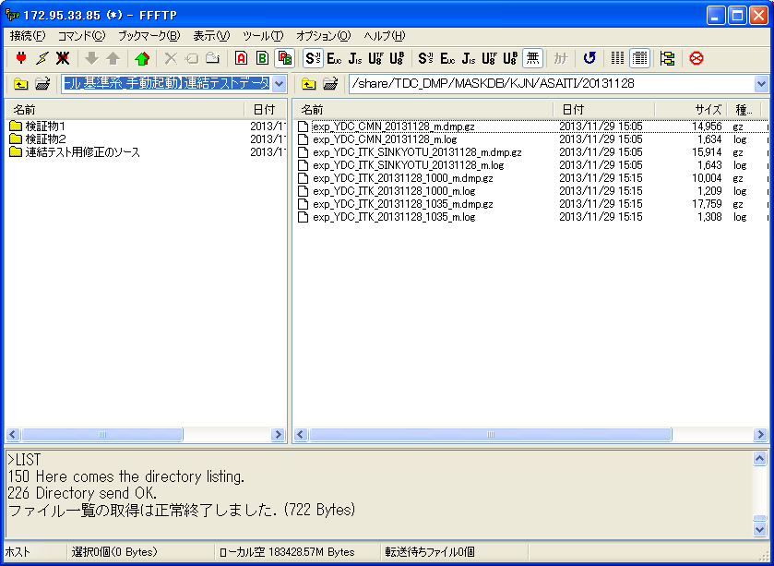
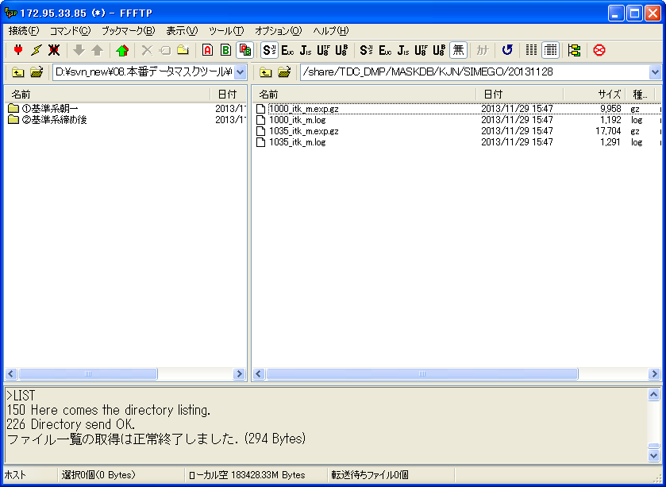

転送先フォルダー： | /ext/TDC_DMP/MASKDB/KJN/ASAITI | 転送先フォルダー： | /ext/TDC_DMP/MASKDB/KJN/SIMEGO
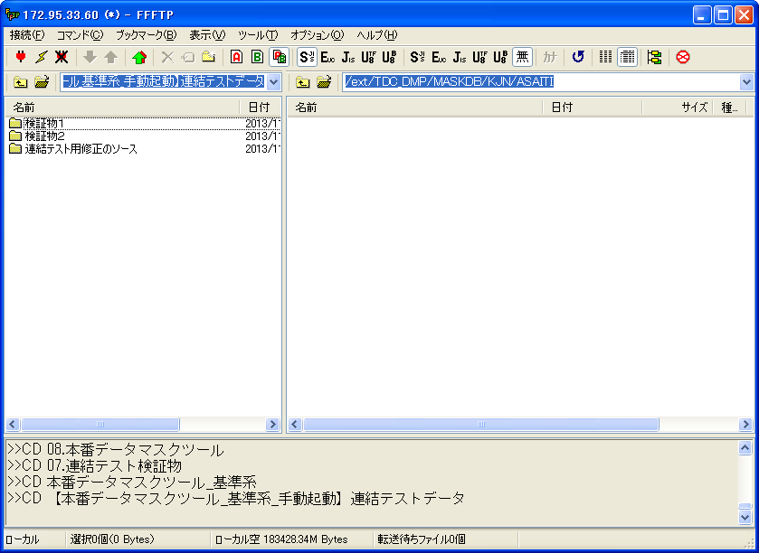
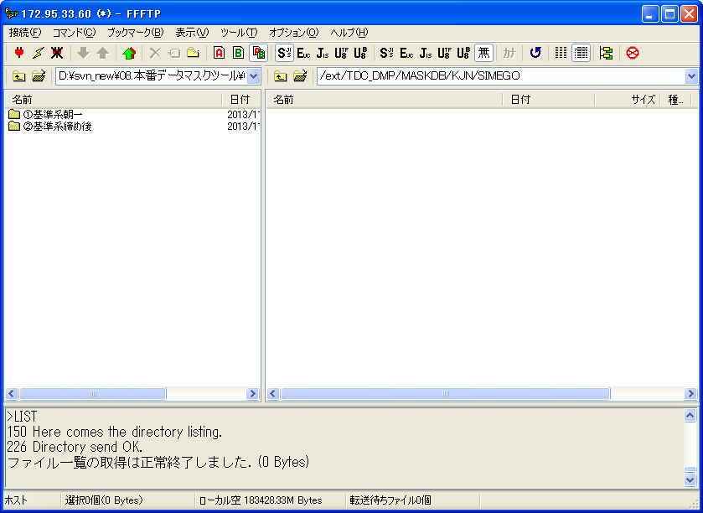

シェル実行： |  | シェル実行：
sh MaskedData_cpy.sh 1 20131128 |  | sh MaskedData_cpy.sh 2 20131128
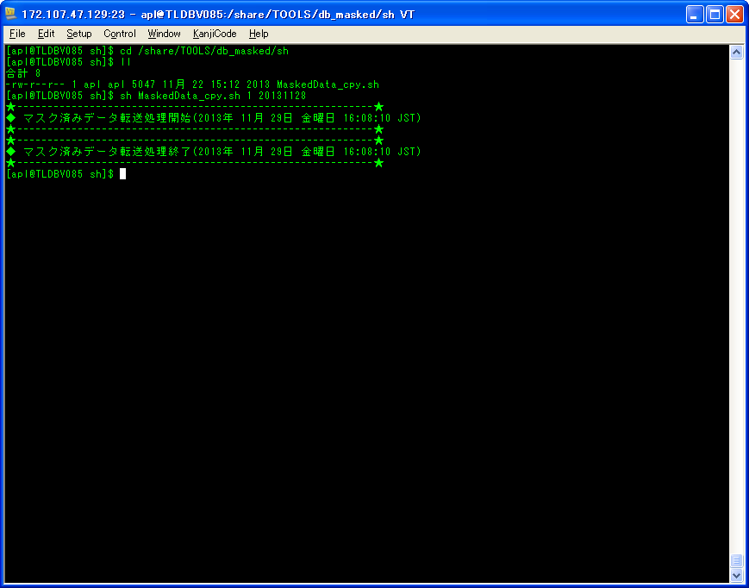
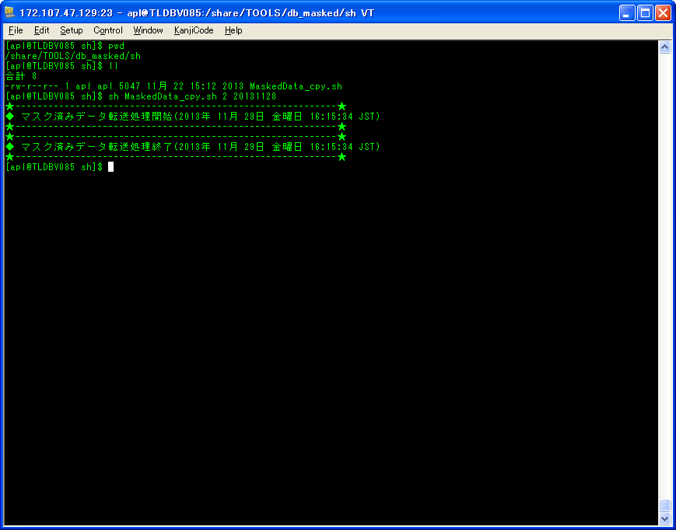

シェル実行後： |  | シェル実行後：
転送先フォルダー： | /ext/TDC_DMP/MASKDB/KJN/ASAITI | 転送先フォルダー： | /ext/TDC_DMP/MASKDB/KJN/SIMEGO
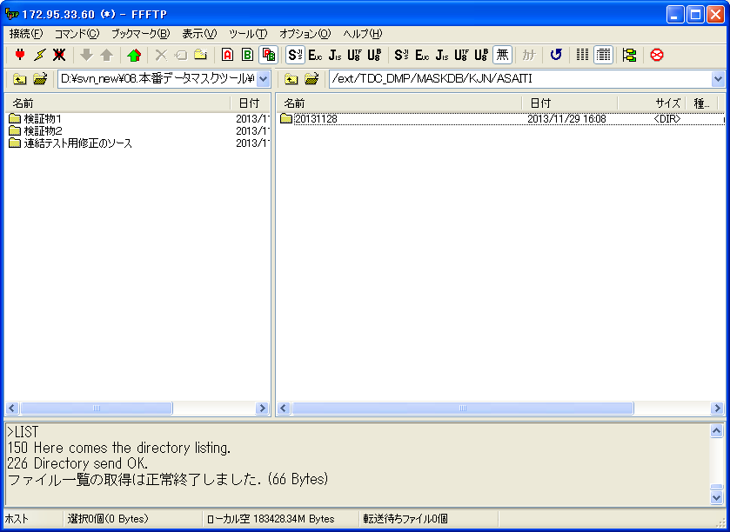


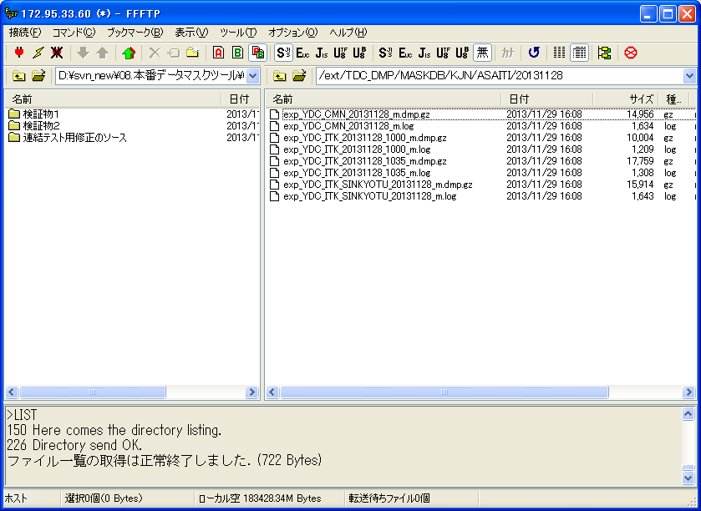


マスク済ファイルがあること
マスク済ファイルがあること

